Catatan
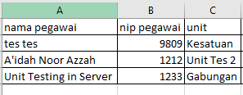
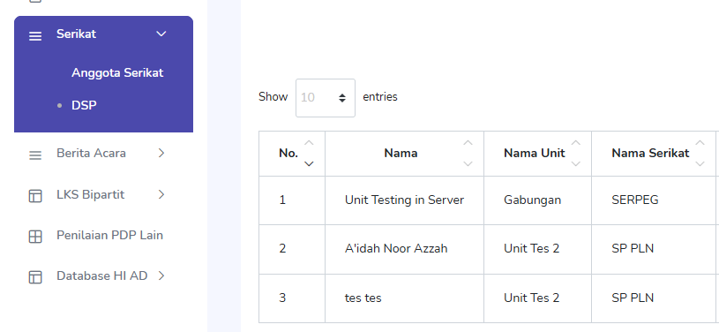
UNTUK ISIAN NAMA PEGAWAI, NIP PEGAWAI DAN UNIT HARUS SAMA DENGAN YANG ADA PADA MENU SERIKAT -> ANGGOTA SERIKAT

